流程图练习
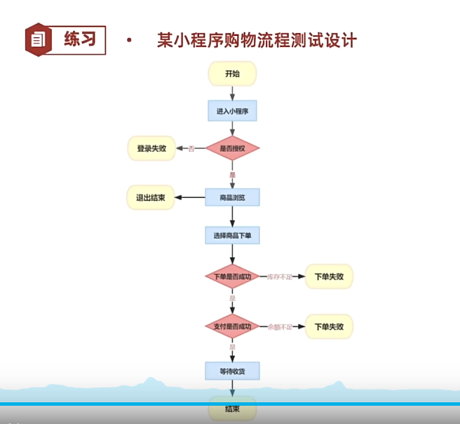
测试点
 | 登录失败（用户未未授权）
 | 退出结束（用户主动退出商品浏览）
 | 下单失败（库存不足）
 | 下单失败（余额不足）
 | 下单成功
用例编号 | 用例标题 | 所属模块 | 优先级 | 前置条件 | 测试步骤 | 测试数据 | 预期结果
shop_buy_01 | 登录失败（用户未未授权） | 登录 | p1 | 1已有商品001，单价1元 2.商品001库存200 3.会员卡余额1000 | 1.打开小程序界面2.拒绝授权微信登录 | 微信号：test123 | 登录失败，提示用户拒绝授权登录
shop_buy_02 | 退出结束（用户主动退出商品浏览） | 购买 | p1 | 1已有商品001，单价1元 2.商品001库存200 3.会员卡余额1000 | 1授权并进入小程序界面2.浏览商品3.退出结束 | 微信号：test124 | 退出小程序
shop_buy_03 | 下单失败（库存不足） | 购买 | p0 | 1已有商品001，单价1元 2.商品001库存0 3.会员卡余额1000 | 1.选择商品2.点击下单 | 商品库存为0 | 下单失败，提示商品库存不足
shop_buy_04 | 下单失败（余额不足） | 购买 | p1 | 1已有商品001，单价1元 2.商品001库存0 3.会员卡余额0 | 1.选择商品2.点击下单3.进入付款界面 | 钱包余额＜商品价格 其他条件：商品库存充足 | 下单失败，提示余额不足
shop_buy_05 | 下单成功 | 购买 | p0 | 1已有商品001，单价1元 2.商品001库存200 3.会员卡余额1000 | 1.选择商品2.点击下单3.进入付款界面4.付款成功 | 钱包余额大于商品价格且商品库存充足 | 下单成功，提示用户等待收货，并跳转到小程序首页

下单业务测试
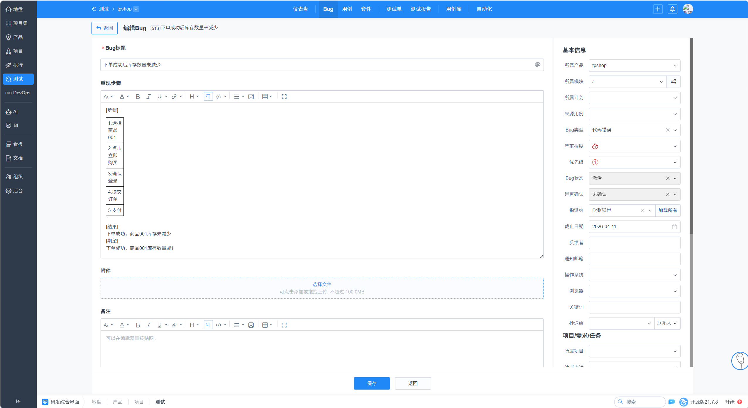
用例编号 | 用例标题 | 所属模块 | 优先级 | 前置条件 | 测试步骤 | 测试数据 | 预期结果 | 实际结果
test01 | 下单成功（立即购买） | 下单 | P0 | 商品001有库存、用户已登录、收货地址已添加 | 1.选择商品001 | 商品001、数量1 | 订单状态“待发货”，库存-1 | 不通过！商品001库存未减少
 |  |  |  |  | 2.点击立即购买
 |  |  |  |  | 3.确认登录
 |  |  |  |  | 4.提交订单
 |  |  |  |  | 5.支付
test03 | 下单失败（库存不足） | 下单 | P0 | 商品001库存为0 | 1.选择商品001 | 商品001 | 立即购买按钮置灰，无法购买，提示“库存不足” | 通过
 |  |  |  |  | 2.点击立即购买
test04 | 下单失败（登录失败） | 下单 | P0 | 商品001有库存、用户未登录、未添加地址 | 1.选择商品001 | 无 | 登录失败，提示“登录失败，请重新登录” | 通过
 |  |  |  |  | 2.点击立即购买
 |  |  |  |  | 3.进入登录页
 |  |  |  |  | 4.拒绝登录
test05 | 下单失败（支付失败） | 下单 | P1 | 商品001有库存、用户已登录、地址已添加 | 1.选择商品001 | 余额=0，商品价格=100元 | 支付失败，提示“余额不足，请更换支付方式” | 不通过！网页报错
 |  |  |  |  | 2.点击立即购买
 |  |  |  |  | 3.提交订单
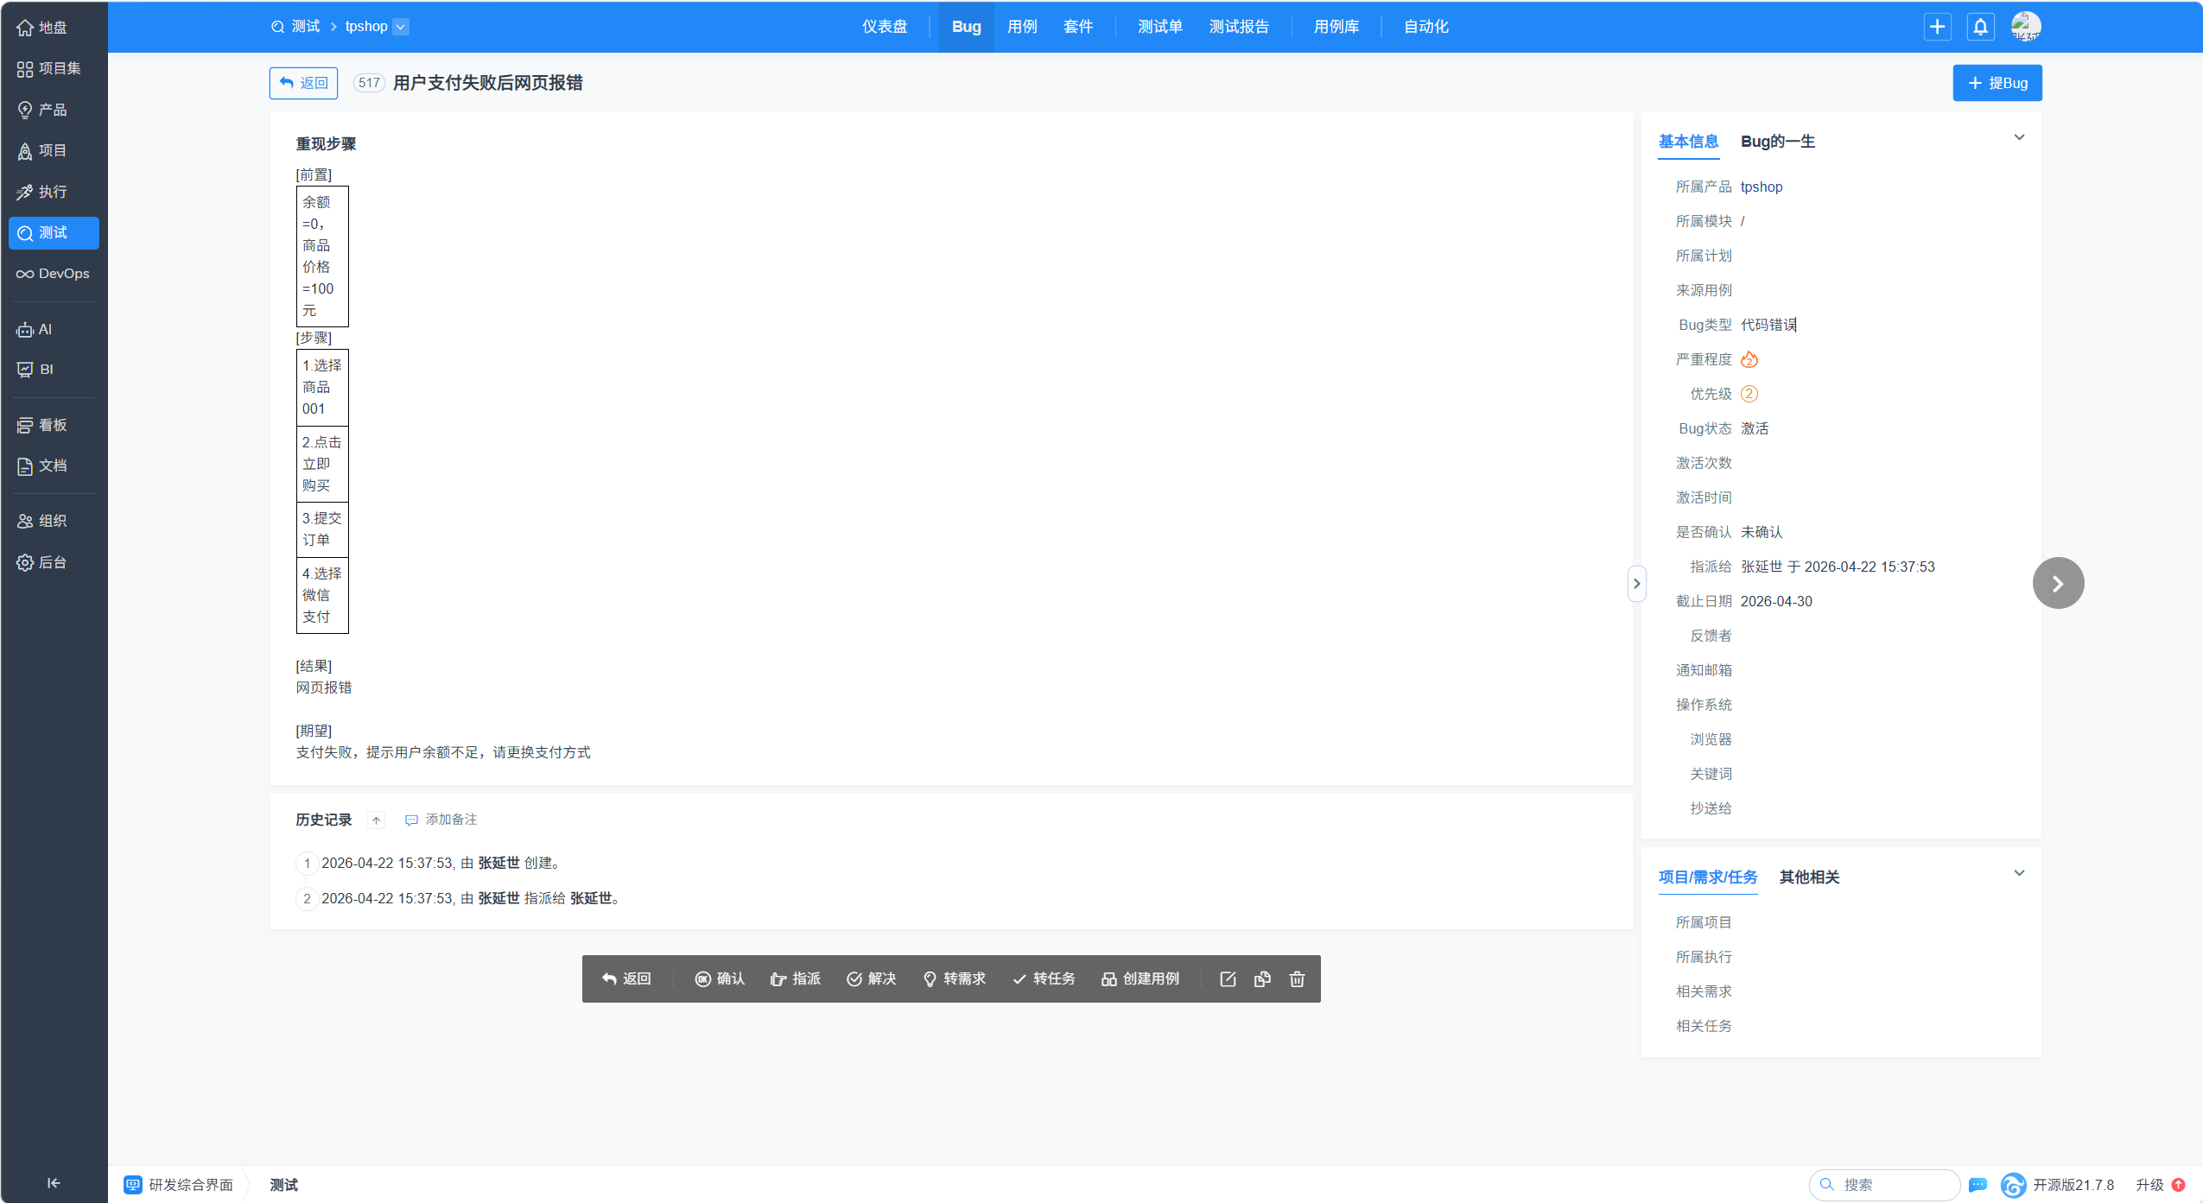
 |  |  |  |  | 4.选择微信支付

登录功能测试用例（单模块）
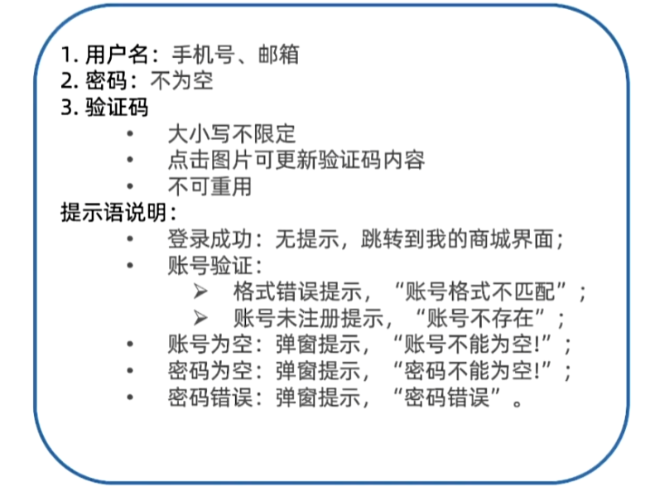
用例编号 | 用例标题 | 所属模块 | 优先级 | 前置条件 | 测试步骤 | 测试数据 | 预期结果 | 实际结果
login_001 | 登录成功（正确手机号 + 正确密码 + 正确验证码） | 登录 | P0 | 1打开登录页面2.已注册手机号 | 1. 输入用户名2. 输入密码3. 输入验证码4. 点击登录 | 用户名：13800138001密码：正确密码验证码：正确 | 登录成功，无提示，直接跳转“我的商城” | 通过
login_002 | 登录失败 - 用户名为空 | 登录 | P0 | 打开登录页面 | 1. 用户名为空2. 输入密码和验证码3. 点击登录 | 用户名：空密码：正确验证码：正确 | 提示“账号不能为空！” | 通过
login_003 | 登录失败 - 密码为空 | 登录 | P0 | 打开登录页面 | 1. 输入正确用户名2. 密码留空3. 输入验证码4. 点击登录 | 用户名：13800138001密码：空验证码：正确 | 提示“密码不能为空！” | 通过
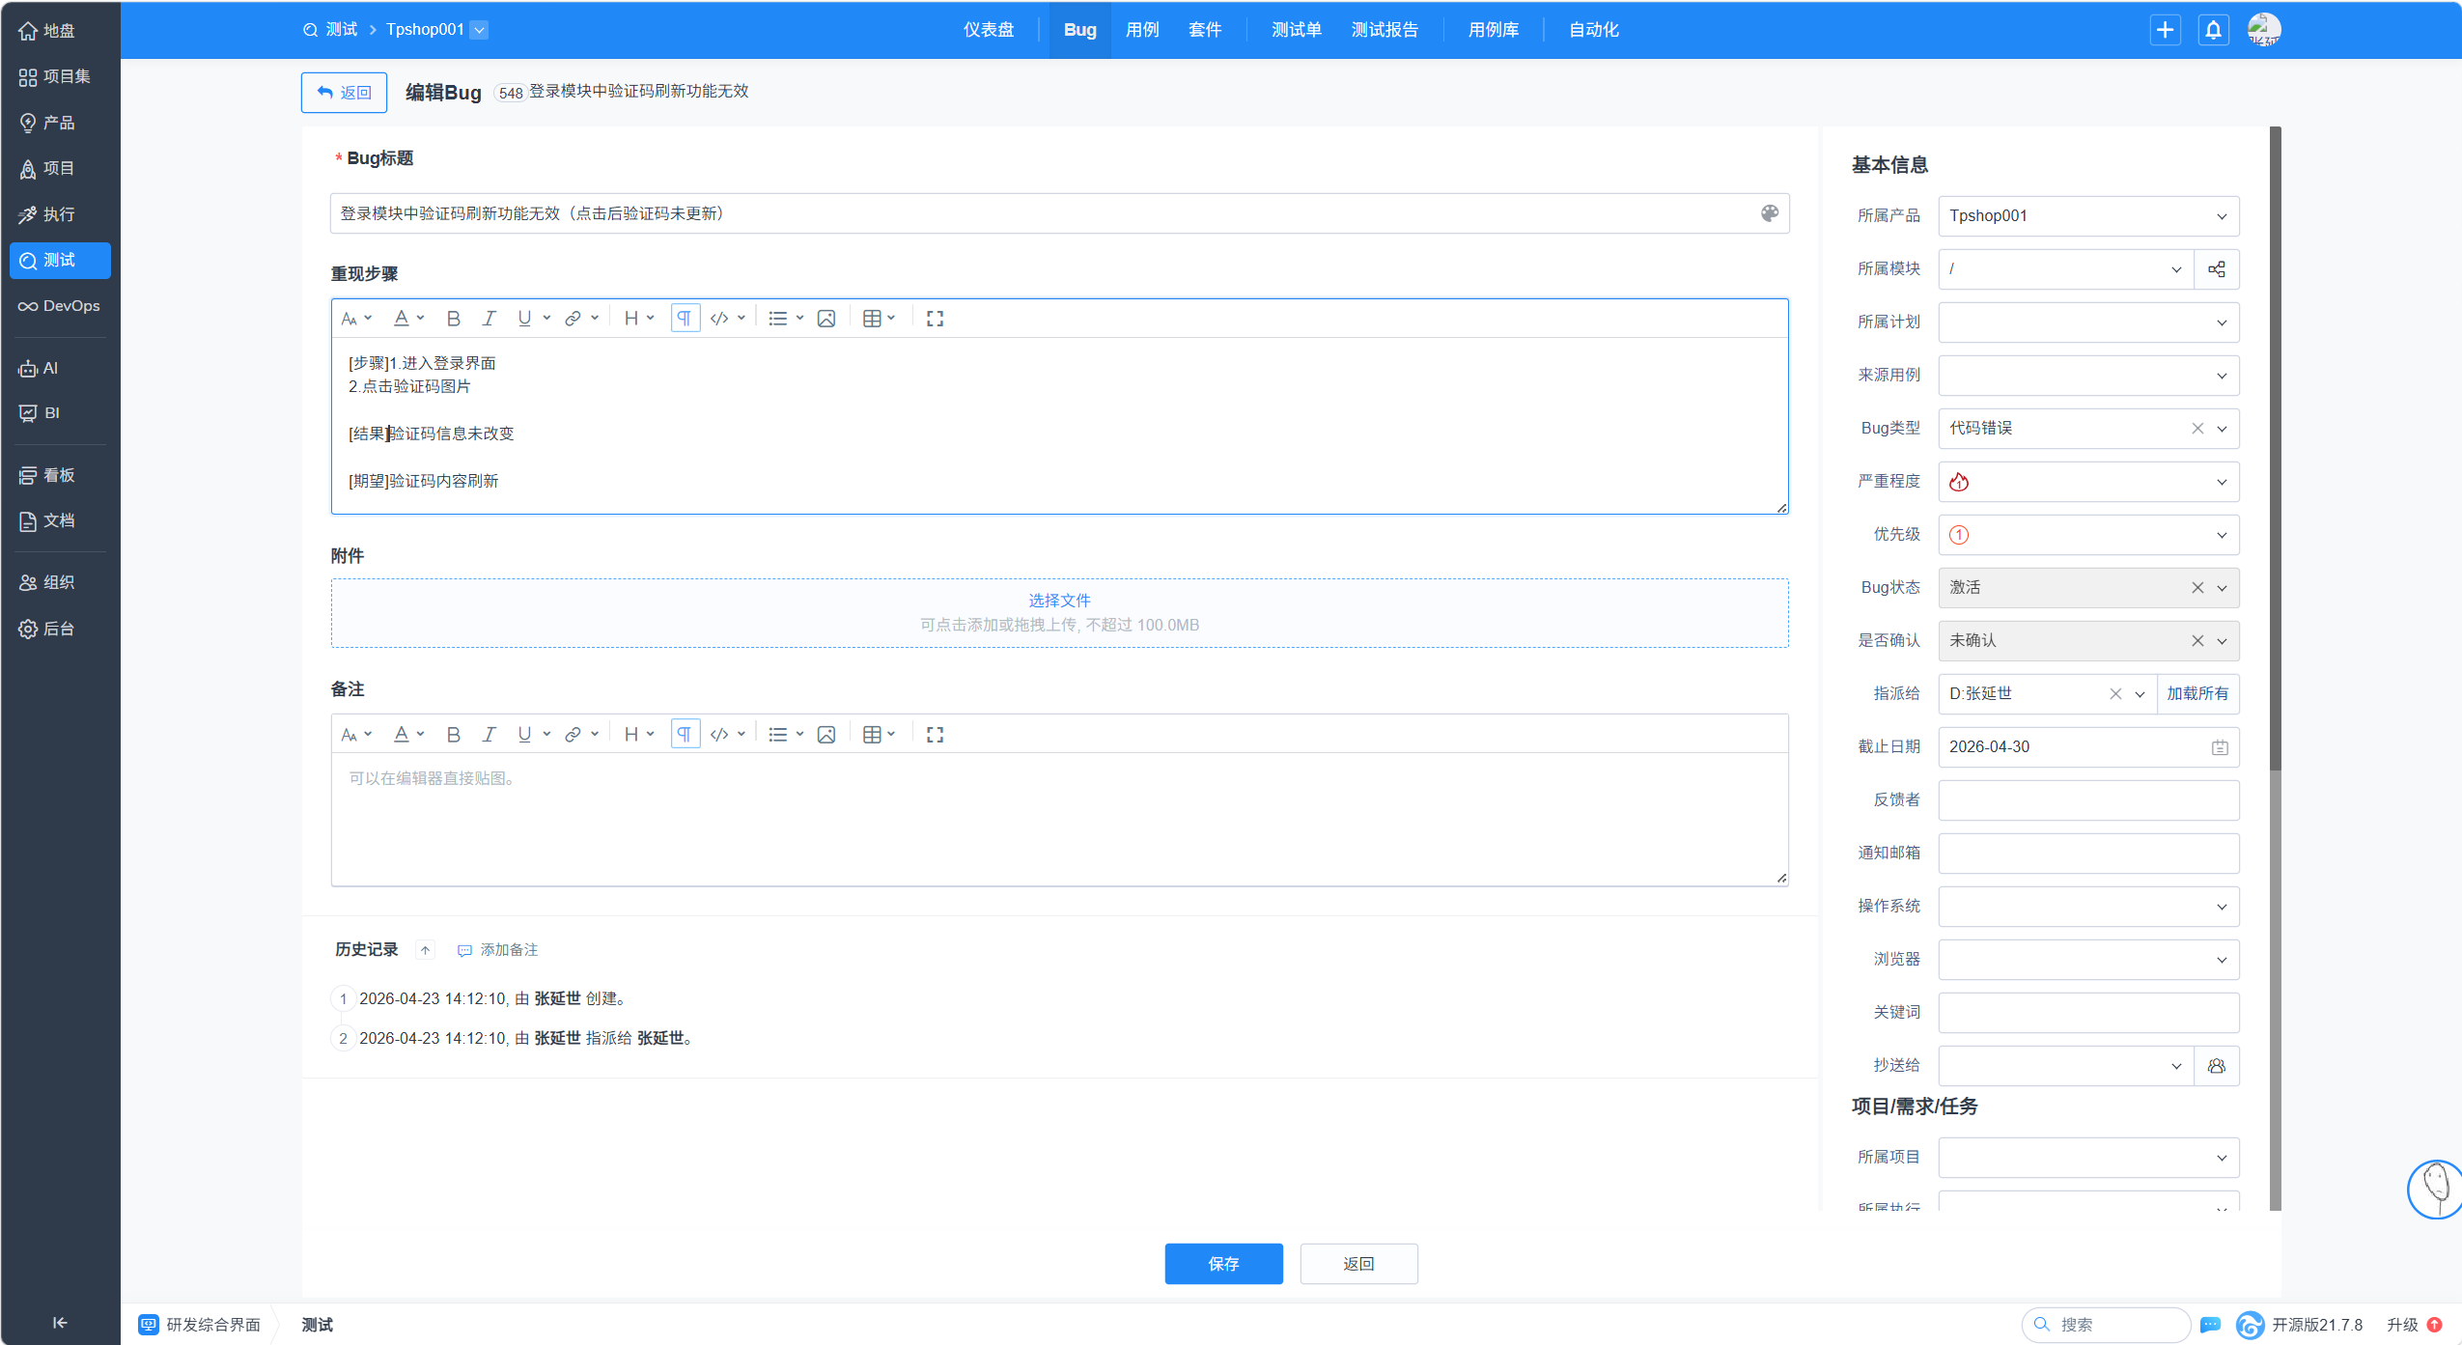
login_004 | 登录失败 - 用户名格式不匹配 | 登录 | P0 | 打开登录页面 | 1. 输入格式错误的用户名2. 输入密码和验证码3. 点击登录 | 用户名：1380013800（10位数字）密码：正确验证码：正确 | 提示“账号格式不匹配” | 通过
login_005 | 登录失败 - 账号不存在 | 登录 | P0 | 1.打开登录页面2.未注册手机号 | 1. 输入未注册的手机号/邮箱2. 输入密码和验证码3. 点击登录 | 用户名：未注册手机号密码：任意验证码：正确 | 提示“账号不存在” | 通过
login_006 | 登录失败 - 密码错误 | 登录 | P0 | 打开登录页面 | 1. 输入正确用户名2. 输入错误密码3. 输入正确验证码4. 点击登录 | 用户名：13800138001密码：错误密码验证码：正确 | 提示“密码错误” | 通过
login_007 | 登录失败 - 验证码错误 | 登录 | P1 | 打开登录页面 | 1. 输入正确用户名和密码2. 输入错误验证码3. 点击登录 | 用户名：13800138001密码：正确验证码：错误 | 提示验证码错误 | 通过
login_008 | 登录失败 - 验证码为空 | 登录 | P1 | 打开登录页面 | 1. 输入正确用户名和密码2. 验证码留空3. 点击登录 | 用户名：13800138001密码：正确验证码：空 | 提示验证不能为空
login_009 | 验证码刷新后原验证码失效 | 登录 | P1 | 打开登录页面 | 1. 输入用户名密码2. 点击验证码图片刷新3. 输入旧验证码4. 点击登录 | 用户名：13800138001密码：正确验证码：刷新前旧码 | 登录失败，验证码错误提示 | 不通过，验证码刷新后验证码内容不变
login_010 | 点击“立即注册”跳转 | 登录 | P2 | 打开登录页面 | 1. 点击“立即注册”链接 | 无 | 跳转到注册页面 | 通过

